상품제안서
스마트 조이톡 | 상품코드: F09607

 |  |  |  |  |  |  | 02-412-0044 | www.easy1.co.kr
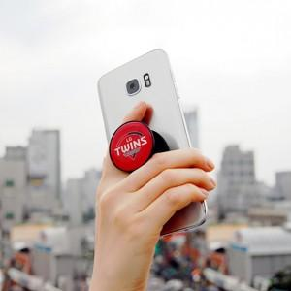

【상세/제작정보】 | 간편한 탈부착, 반영구적 스마트갤패드 타입

【인쇄/포장옵션】 | 에폭시 / OPP(비닐)

【공급단가】 | 수량 | 300~ | 500~ | 1,000~ | 3,000~ | 5,000~
*VAT별도 | 원형 | 1,550원 | 1,490원 | 1,430원 | 1,380원 | 1,340원
 | 사각 | 1,550원 | 1,490원 | 1,430원 | 1,380원 | 1,340원
 | 하트 | 1,860원 | 1,790원 | 1,720원 | 1,650원 | 1,610원
 | 티셔츠 | 1,860원 | 1,790원 | 1,720원 | 1,650원 | 1,610원

【상품 URL】 | http://www.easy1.co.kr/src/goods_detail.php?gdno=9607

